1.IDENTIFICACION
INFORMACIÓN GENERAL |  | INFORMACIÓN DEL ESTUDIO RESPECTIVO
 |  | NODO NÚMERO |  |  |  |  | 19124
 |  | INFORME NÚMERO |  |  |  |  | 1256
CONTRATISTA | UNIÓN TEMPORAL MOVILIDAD 2014 | ORDEN DE TRABAJO No. |  |  |  |  | PROGRAMACION BASICA
 |  | FECHA DE LA ORDEN DE TRABAJO |  |  |  |  | -
 |  | FECHA DE LA TOMA DE INFORMACIÓN |  |  |  |  | 220714
 |  | DÌA DE LA SEMANA
OBJETO DEL CONTRATO | REALIZAR LA TOMA DE INFORMACIÓN DE CAMPO, COMO INSUMO DEL PROGRAMA DE MONITOREO, SEGUIMIENTO Y PLANEACIÓN DEL TRÁNSITO Y EL TRANSPORTE DE BOGOTA D.C | TIPO DE ESTUDIO |  |  |  |  | VOLÚMENES POR TIPO DE VEHÍCULO DISCRIMINANDO CAMIONES
 |  | NOMBRE DEL ARCHIVO |  |  |  |  | 19124_AC_100_X_TV_60_140722_VOL_V1.xlsx
 |  | CÓDIGO DEL ESTUDIO |  |  |  |  | VOL
 |  | LUGAR DE LA TOMA DE INFORMACIÓN
NÚMERO DE CONTRATO | 2072-2013 | COORDENADA X |  |  |  |  | LONGITUD
 |  | COORDENADA Y |  |  |  |  | LATITUD

FECHA DE INICIO DEL CONTRATO | 22-01-2014 | PROFESIONALES RESPONSABLES
 |  | CONSULTOR (DIRECTOR) |  |  |  |  | ING. MSC. SANDRA LUCIA NAVAS TEQUIA
 |  | CONSULTOR (COORDINADOR GENERAL) |  |  |  |  | ING. MSC. LUIS FERNANDO RUBIANO BARRERO
INTERVENTORÍA | UNIVERSIDAD NACIONAL DE COLOMBIA | CONSULTOR (EXPERTO EN TRÁNSITO Y TRANSPORTE) |  |  |  |  | ING. ESP. DIANA PAOLA PARADA
 |  | CONSULTOR (ING ANÀLISIS) |  |  |  |  | ING. JUAN MANUEL VILLAMARIN
 |  | INTERVENTORÍA (DIRECTOR) |  |  |  |  | ING. MSC. ARTURO ZARATE
 |  | INTERVENTORÍA (ESPECIALISTA) |  |  |  |  | ING. MSC. WILLIAM CASTRO
 |  | INTERVENTORÍA (RESIDENTE) |  |  |  |  | ING. JOSÉ EDWIN TORRES
OBJETO DEL CONTRATO | INTERVENTORÍA TÉCNICA, ADMINISTRATIVA Y FINANCIERA PARA LA TOMA DE INFORMACIÓN DE CAMPO COMO INSUMO DEL PROGRAMA DE MONITOREO, SEGUIMIENTO Y PLANEACIÓN DEL TRÁNSITO Y TRANSPORTE DE BOGOTÁ D.C. | SUPERVISOR SECRETARIA MOVILIDAD |  |  |  |  | ING. FABIAN GONZALEZ

 |  | VERSIONES DEL ESTUDIO
 |  | NÚMERO |  | FECHA | OBSERVACIONES
NÚMERO DE CONTRATO | 2072-2013 | Versión 0 |  | 28/07/14
 |  | Versión 1 |  | 30/07/14 | SE ATENDIERON OBSERVACIONES DE INTERVENTORÍA SEGÚN OFICIO FI-INT-CMTTUB14-390-14, SE DA RESPUESTA MEDIANTE OFICIO N° ICV-187-C-685. En la hoja 2. BASE, se revisó la información para los movimientos, vehículos y periodos señalados, para el movimiento 1 en automóviles periodos 08:30, 12:45, Y 18:00 horas las variaciones responden a comportamientos relacionados por la congestión de las calles cercanas a la intersección debido a que para el primer periodo (08:30 horas) se incrementa el volumen de livianos por semáforos 2X1, hay presencia de la policía de tránsito dando vía desde las 07:30 hasta las 8:45 horas, a su vez a las 12:45 horas se presentan lluvias hasta las 13:00 horas, y en el periodo 17:45 hasta las 18:30 se presenta un incremento asociado a la finalización de la jornada laboral y para motos a las 07:30 horas se presenta un aumento en el volumen desde las 06:45 por semáforos 2X1. Para el movimiento 2 en el periodo de las 10:00 hasta las 10:15 horas y en el movimiento 3, en el periodo de las 14:00 horas se presenta una disminución en el volumen de livianos debido a semáforo que permite el movimiento del volumen vehicular por el acceso. A las 18:45 horas se observa una reducción del volumen de livianos que concuerda con la finalización de la jornada laboral. Para el movimiento 4, durante el periodo 09:30 se presenta un incremento en el volumen de vehículos livianos debido a la finalización de pico y placa en la mañana. Para el movimiento 4B, se presenta una reducción del volumen vehicular de las 09:15 a las 09:45 horas debido a la presencia de semáforo que permite el despeje vehicular del acceso. A las 14:00 horas. Para el movimiento 4B, a las 09:30 horas se presenta una reducción del volumen vehicular por acción de semáforo que permite el despeje del acceso hasta las 09:45 horas. En el periodo de la 14:00 horas se presenta error de digitación realizándose la respectiva corrección. A las 16:45 horas se presenta una reducción del volumen de livianos a causa d
 |  | Versión 2
FECHA DE INICIO DEL CONTRATO | 21-01-2014 | Versión 3

 |  | DESCRIPCIÓN DE LA TOMA DE INFORMACIÓN
 |  | TIPO DE VEHÍCULO | FACTOR DE EQUIVALENCIA | MOVIMIENTOS AFORADOS |  |  | No. DE PERÍODOS | HORA
ESQUEMA |  |  |  | ACCESO | LENTA | RÁPIDA | HORARIO DEL PERÍODO No. 1 | 22:00-06:00
 |  | L | 1 | NORTE | 1 | 1B | HORARIO DEL PERÍODO No. 2 | 06:00-14:00
 |  | C | 2 | SUR | 2 | 2B | HORARIO DEL PERÍODO No. 3 | 14:00-22:00
 |  |  |  | OCCIDENTE | 3 | 3B | No. DE HORAS TOMADAS | 24
 |  | BT | 2 | ORIENTE | 4 | 4B | HORARIO DE LA TOMA DE INFORMACIÓN | 22:00-22:00
 |  | B | 2 |  |  |  | No. DE EQUIPOS UTILIZADOS | 14
 |  |  |  | OBSERVACIONES DE LA TOMA DE INFORMACIÒN
 |  | AL | 2 | OBSERVACION |  |  |  |  | ACCESO
 |  | AT | 2.5 | SE PRESENTA CONGESTIÓN DESDE LAS 19:56 HASTA 20:11 HORAS |  |  |  |  | NORTE
 |  | BA | 2.5 | SE INCREMENTA VOLÚMEN DE LIVIANOS POR SEMÁFOROS 2X1, PRESENCIA DE LA POLICÍA DE TRANSITO DANDO VÍA HASTA LAS 08:45 HORAS |  |  |  |  | NORTE
 |  | ESP | 2 | SE PRESENTAN LLUVIAS MODERADAS DE 10:50 A 12:00 HORAS |  |  |  |  | TODOS
 |  | INT | 2 | SE PRESENTA CONGESTIÓN VEHICULAR DESDE LAS 19:15 HASTA LAS 19:45 HORAS |  |  |  |  | ORIENTE
 |  | C2P | 2.5
 |  | C2G | 2.5
 |  | C3 | 2.5
 |  | C4 | 2.5
 |  | C5 | 2.5
 |  | C6 | 2.5
 |  | >C6 | 2.5
 |  | M | 0.5
 |  | BIC | 0.3

 |  | ANALISIS PUNTUAL
 |  | LA INTERSECCIÓN DE LA AVENIDA CALLE 100 CON AVENIDA TRANSVERSAL 60 (AVENIDA SUBA), SE ENCUENTRA UBICADA AL NOROCCIDENTE DE LA CIUDAD, EN LA LOCALIDAD DE SUBA. LA AVENIDA CALLE 100, PERMITE LA CIRCULACIÓN EN SENTIDO ORIENTE - OCCIDENTE Y VICEVERSA, ESTÁ CONFORMADA POR CUATRO CALZADAS, DOS POR SENTIDO PARA TRÁFICO MIXTO, CADA CALZADA CUENTA CON DOS CARRILES (INCLUYE TPC). LA AVENIDA SUBA, PERMITE LA CIRCULACIÓN EN SENTIDO NORTE - SUR Y VICEVERSA, ESTÁ CONFORMADA POR CUATRO CALZADAS, DOS POR SENTIDO; LAS CALZADAS EXTERNAS SON PARA EL TRÁFICO MIXTO (INCLUYE TPC), UNA POR SENTIDO Y ESTÁN CONFORMADAS POR TRES CARRILES CADA UNA; LAS DOS CALZADAS INTERNAS, UNA POR SENTIDO, TIENEN DOS CARRILES CADA UNA Y SON PARA EL USO EXCLUSIVO DE TRANSMILENIO; LA AVENIDA SUBA TIENE PASO A NIVEL CON LA AVENIDA CALLE 100. EL VOLUMEN TOTAL AFORADO DURANTE EL DÍA FUE DE 157.211 VEHÍCULOS MIXTOS, COMPUESTOS DE LA SIGUIENTE MANERA: EL 70,2% CORRESPONDEN A VEHÍCULOS LIVIANOS, EL 18,4% A MOTOS, EL 8,6% A TRANSPORTE PÚBLICO COLECTIVO (COLECTIVOS, BUSETA / BUSETON, BUSES Y TM) Y EL 2,1% A VEHÍCULOS DE CARGA. LOS PERÍODOS DE MÁXIMA DEMANDA SE PRESENTAN ENTRE LAS 06:45 Y LAS 07:45 HORAS, Y ENTRE LAS 17:30 Y LAS 18:30 HORAS. LA HORA PICO TOTAL DE LA INTERSECCIÓN SE REGISTRA ENTRE LAS 17:30 Y LAS 18:30 HORAS, PERIODO EN EL QUE SE MOVILIZA UN TOTAL DE 10.280 VEHÍCULOS MIXTOS, DE LOS CUALES EL 63,7% CORRESPONDE A VEHÍCULOS LIVIANOS, EL 26,1% A MOTOS, EL 7,7% A TRANSPORTE PUBLICO COLEC

 |  | REGISTRO FOTOGRÁFICO
 |  | 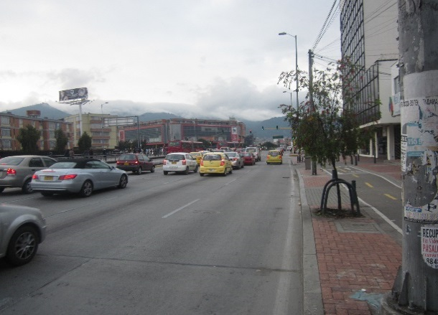 |  |  |  |  | 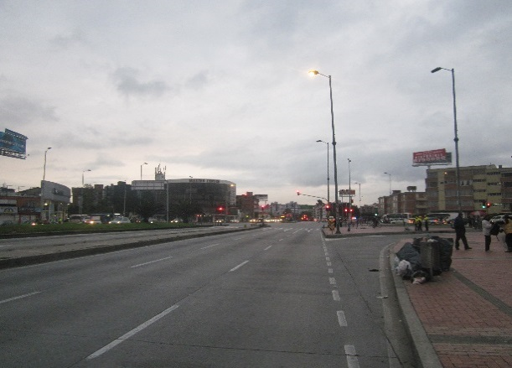

 |  | ACCESO NORTE |  |  |  |  | ACCESO SUR

 |  | 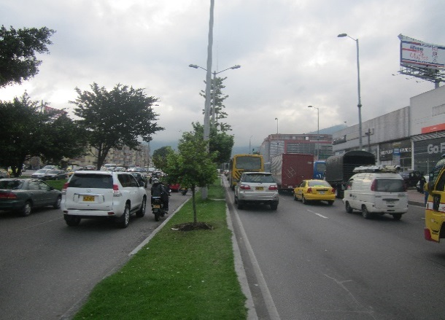 |  |  |  |  | 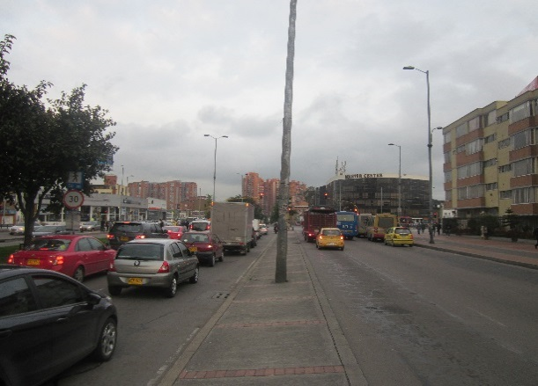

 |  | ACCESO OCCIDENTE |  |  |  |  | ACCESO ORIENTE

